2020_08_data
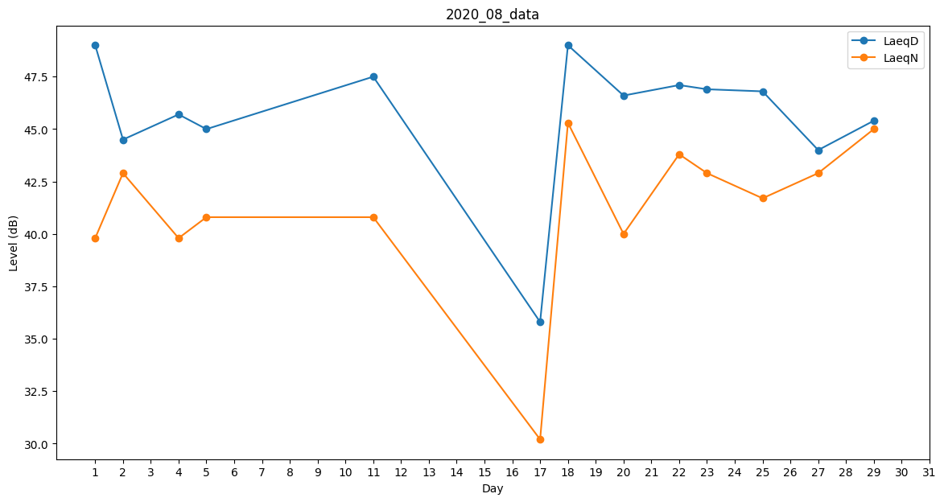
Day | LaeqD | LaeqN
1 | 49 | 39.8
2 | 44.5 | 42.9
3 | 43.6 | 0
4 | 45.7 | 39.8
5 | 45 | 40.8
6 | 45.1 | 0
7 | 0 | 0
8 | 35.8 | 0
9 | 44 | 0
10 | 0 | 0
11 | 47.5 | 40.8
12 | 46.6 | 0
13 | 45.3 | 0
14 | 33.2 | 0
15 | 0 | 0
16 | 0 | 0
17 | 35.8 | 30.2
18 | 49 | 45.3
19 | 45.8 | 0
20 | 46.6 | 40
21 | 49.4 | 0
22 | 47.1 | 43.8
23 | 46.9 | 42.9
24 | 48 | 0
25 | 46.8 | 41.7
26 | 45.5 | 0
27 | 44 | 42.9
28 | 45.2 | 0
29 | 45.4 | 45
30 | 47 | 0
31 | 49 | 0

